перенести
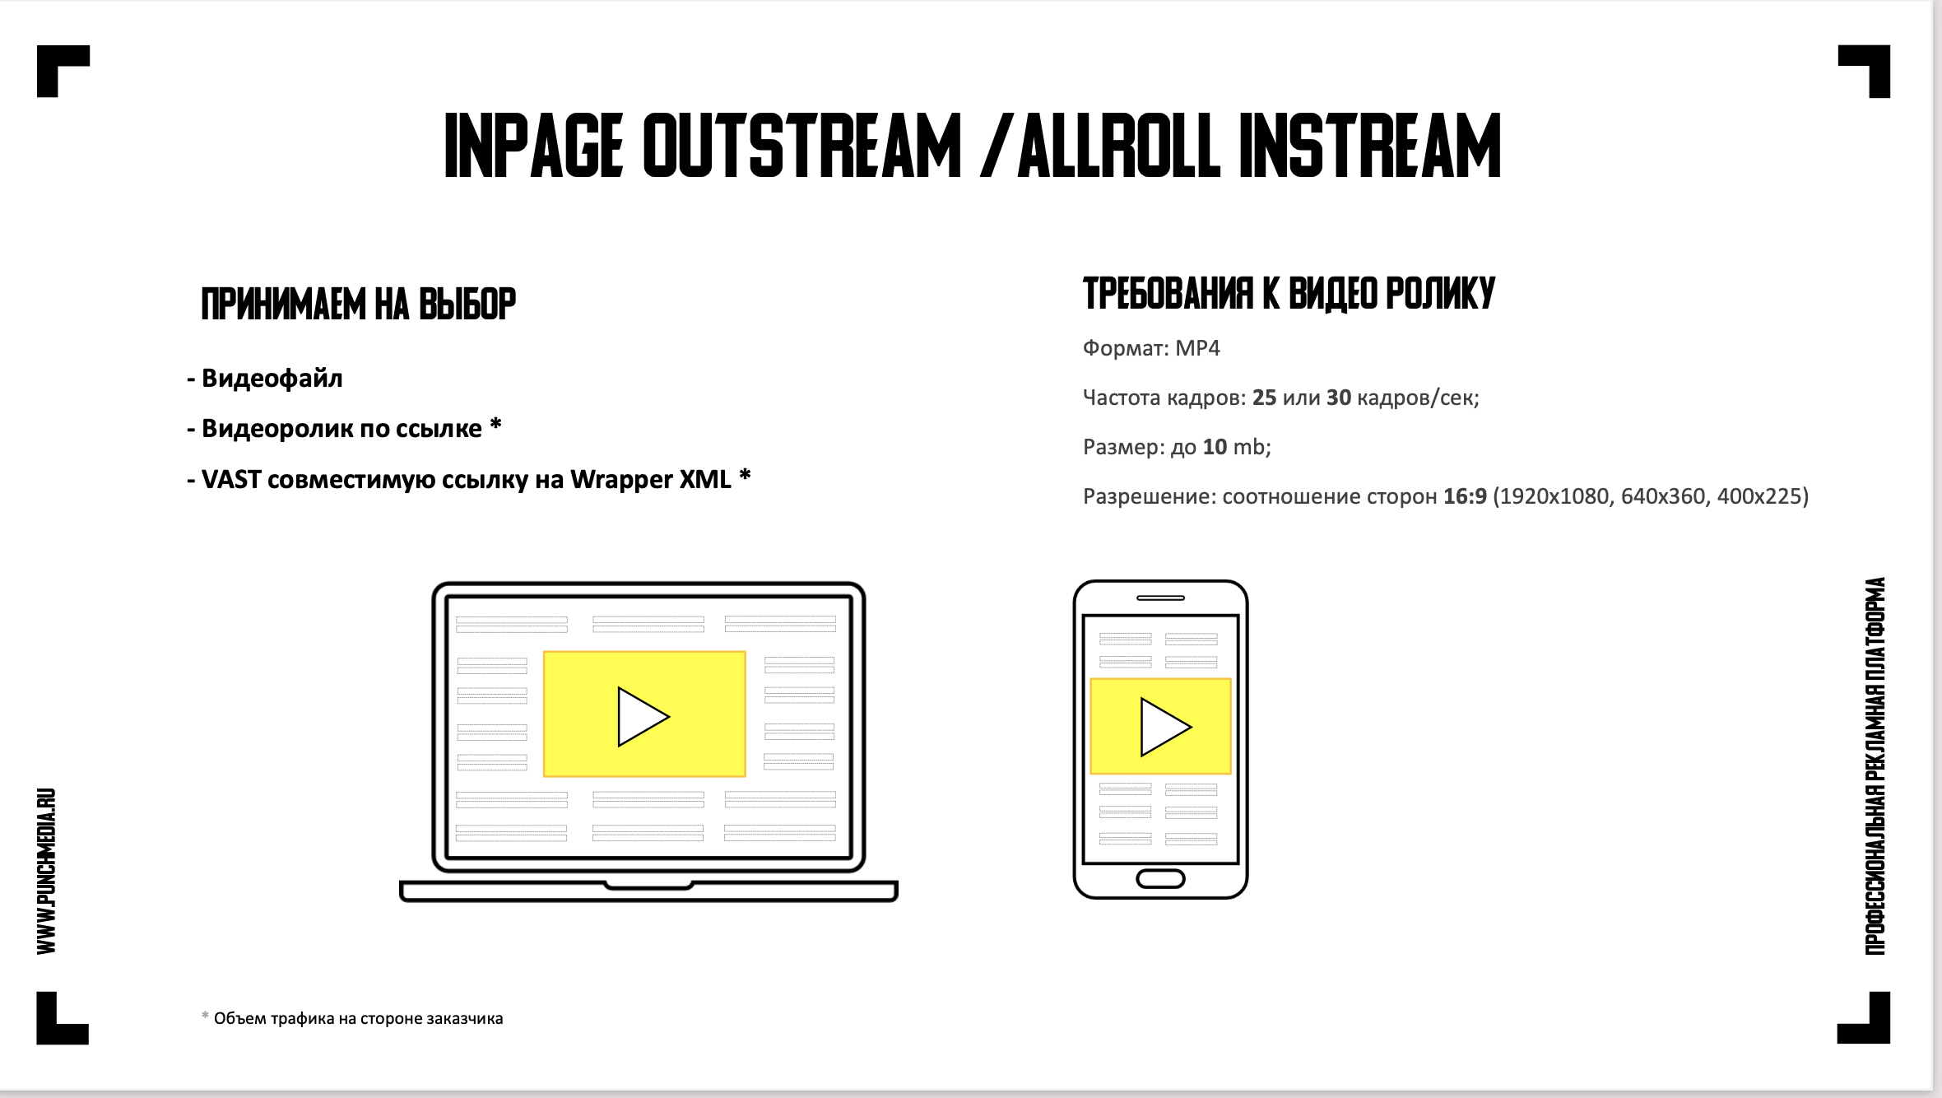

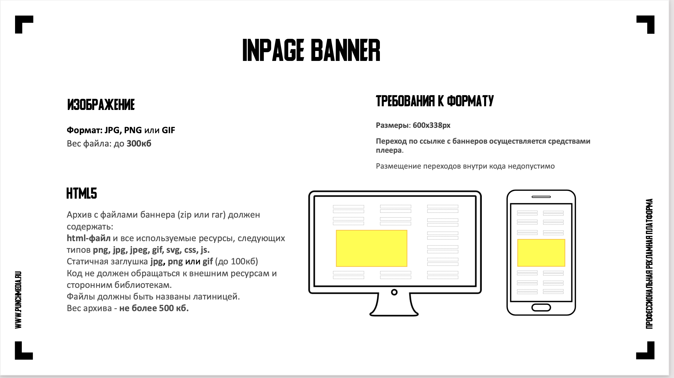

классифайды
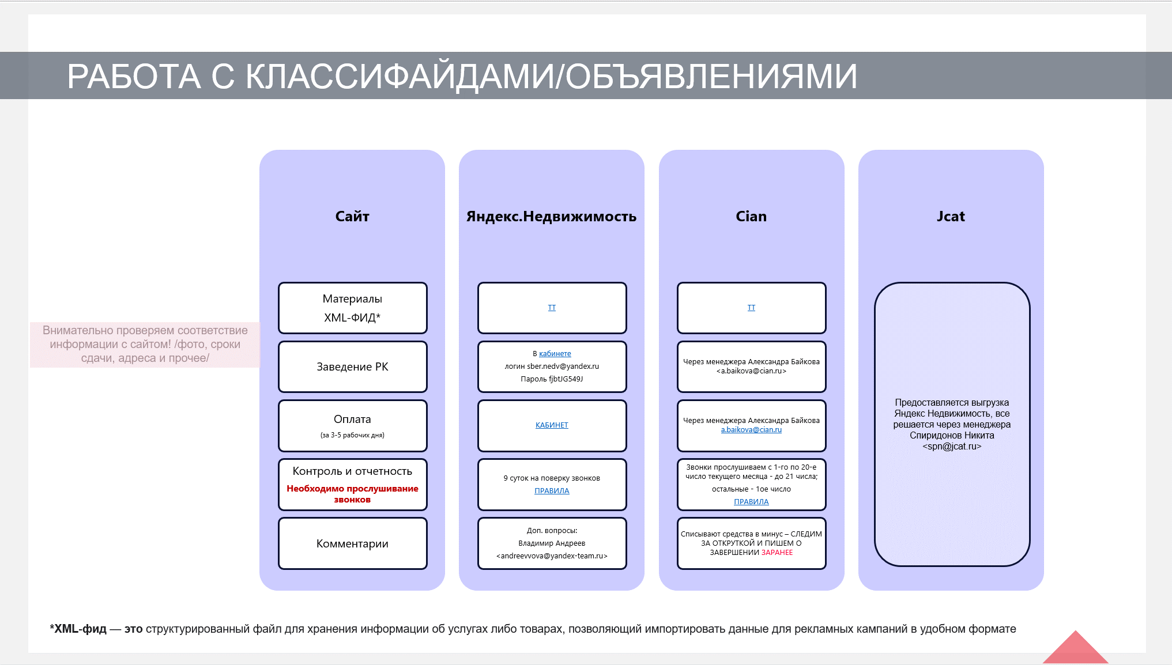
лежит тут: \\DOCS\Public\Папки менеджеров\Рыночные клиенты\1. ПОЛЕЗНАЯ ИНФОРМАЦИЯ\Презентации\классифайды

